画面遷移図
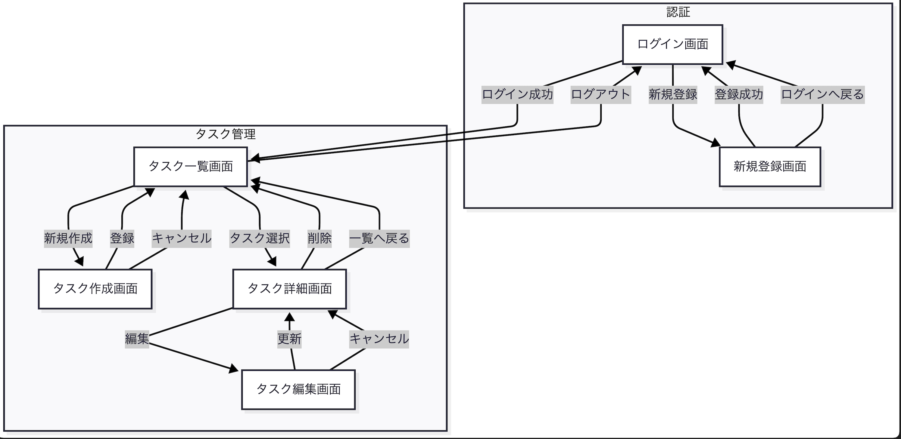

画面遷移一覧表
遷移元 | 操作 | 遷移先
ログイン画面 | ログイン成功 | タスク一覧画面
ログイン画面 | 新規登録リンク押下 | 新規登録画面
新規登録画面 | 登録成功 | ログイン画面
新規登録画面 | ログインへ戻る | ログイン画面
タスク一覧画面 | 新規作成ボタン押下 | タスク作成画面
タスク一覧画面 | 一覧行選択 | タスク詳細画面
タスク一覧画面 | ログアウト | ログイン画面
タスク作成画面 | 登録成功 | タスク一覧画面
タスク作成画面 | キャンセル | タスク一覧画面
タスク詳細画面 | 編集ボタン押下 | タスク編集画面
タスク詳細画面 | 削除成功 | タスク一覧画面
タスク詳細画面 | 一覧へ戻る | タスク一覧画面
タスク編集画面 | 更新成功 | タスク詳細画面
タスク編集画面 | キャンセル | タスク詳細画面

共通レイアウト
■ 共通レイアウト仕様書

1. 目的
 | 全画面で共通となるヘッダー、ナビゲーション、コンテンツ領域、フッターの構成を定義し、UIの統一性と実装効率を高めることを目的とする。

2. レイアウト方針
 | 本システムでは、画面を大きく以下の2種類に分ける。

 | 2.1 未ログイン画面用レイアウト
 |  | 対象画面:
 |  |  | ログイン画面
 |  |  | 新規登録画面
 |  |  | パスワードリセット画面

 |  | 特徴:
 |  |  | ナビゲーションは最小限
 |  |  | 画面中央にフォームを配置
 |  |  | ヘッダーは簡易表示
 |  |  | サイドバーなし

 | 2.2 ログイン後画面用レイアウト
 |  | 対象画面:
 |  |  | ダッシュボード
 |  |  | タスク一覧
 |  |  | タスク詳細
 |  |  | タスク作成
 |  |  | タスク編集
 |  |  | チーム一覧
 |  |  | チーム詳細
 |  |  | 通知一覧
 |  |  | ユーザー設定
 |  |  | 管理者画面

 |  | 特徴:
 |  |  | 上部ヘッダーあり
 |  |  | 左側サイドバーあり
 |  |  | 中央にメインコンテンツ
 |  |  | 画面ごとの操作ボタンはコンテンツ領域上部に配置

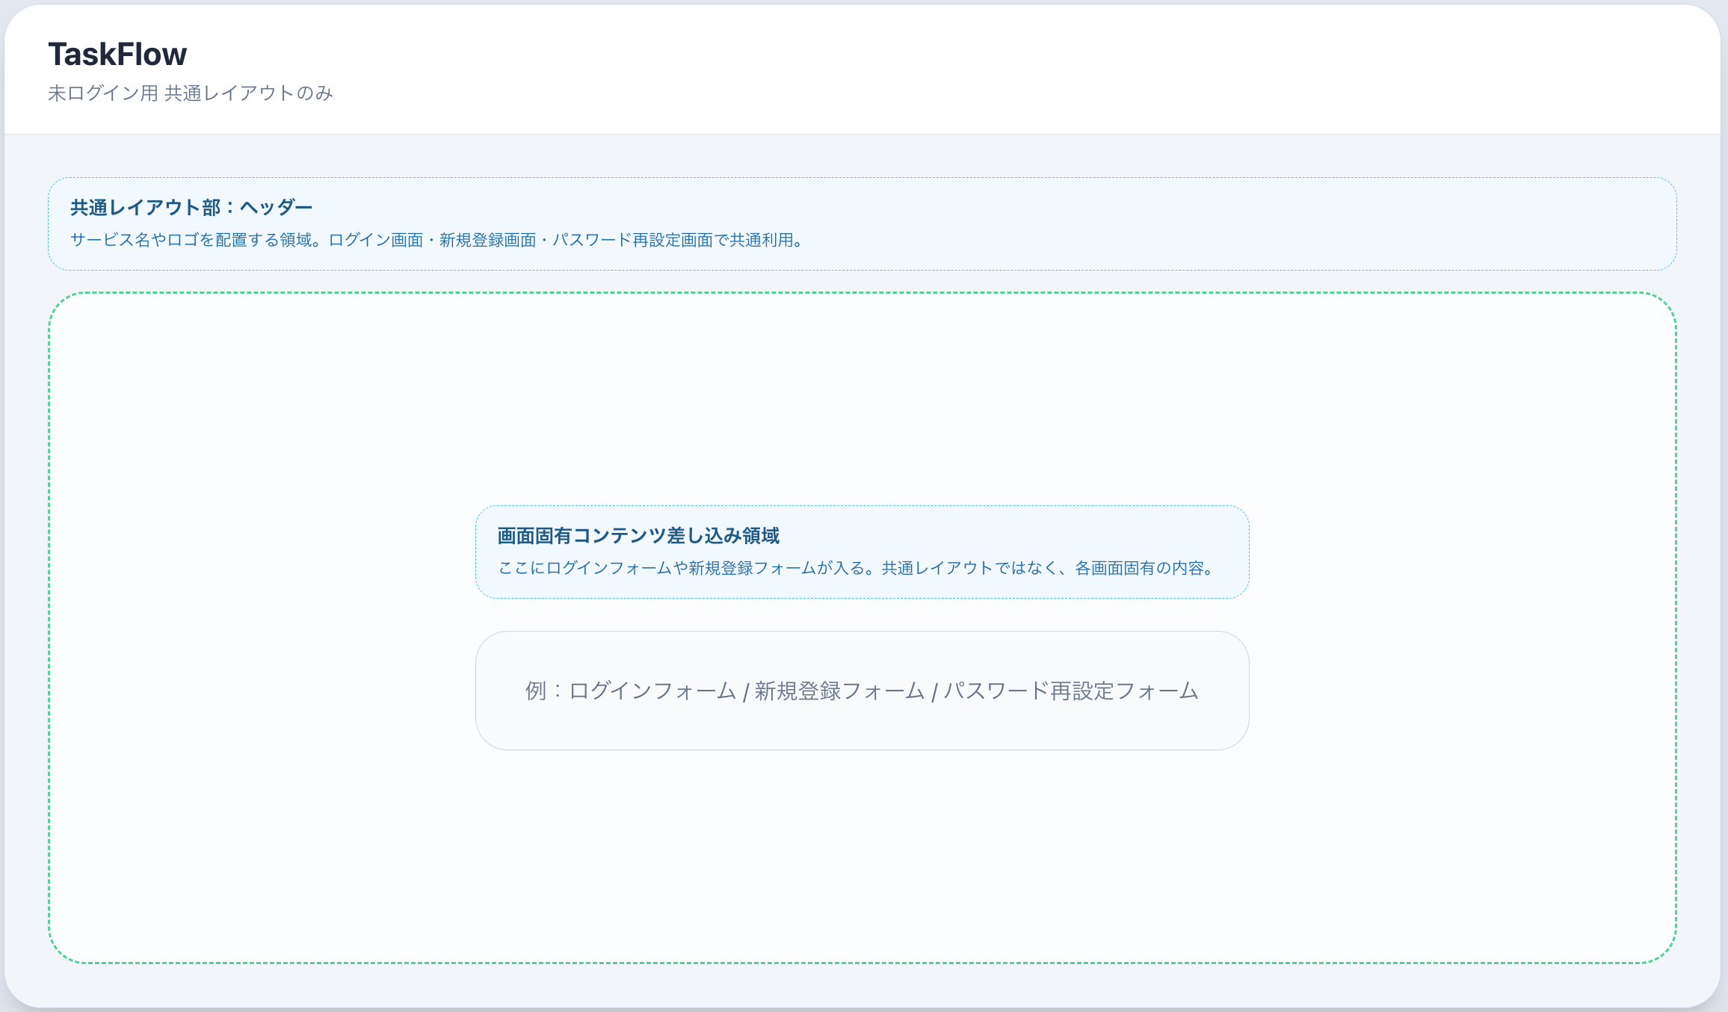
■ 3. 未ログイン画面用レイアウト

 | 3.1 構成
 |  |  | 画面は以下の3エリアで構成する。
 |  | A. 簡易ヘッダー
 |  |  | 表示内容:
 |  |  |  | サービス名
 |  |  |  | ロゴまたはテキストタイトル

 |  | B. メインコンテンツ
 |  |  | 表示内容:
 |  |  |  | ログインフォーム
 |  |  |  | 新規登録フォーム
 |  |  |  | パスワードリセットフォーム
 |  |  | 配置方針:
 |  |  |  | 画面中央寄せ
 |  |  |  | 横幅は狭めに固定
 |  |  |  | フォーム入力に集中しやすい構成

 |  | C. フッター
 |  |  | 表示内容:
 |  |  |  | 著作権表記
 |  |  |  | 任意でヘルプリンク

 | 3.2 レイアウトイメージ

 | ┌──────────────────────────────┐
 | │ ヘッダー（サービス名） │
 | ├──────────────────────────────┤
 | │ │
 | │ [ ログインフォーム ] │
 | │ │
 | ├──────────────────────────────┤
 | │ フッター │
 | └──────────────────────────────┘

 | 3.3 仕様方針
 |  | ヘッダーは簡素にする
 |  | サイドバーは表示しない
 |  | ログイン前に不要な導線を増やさない
 |  | スマホでも中央フォームが見やすい構成にする

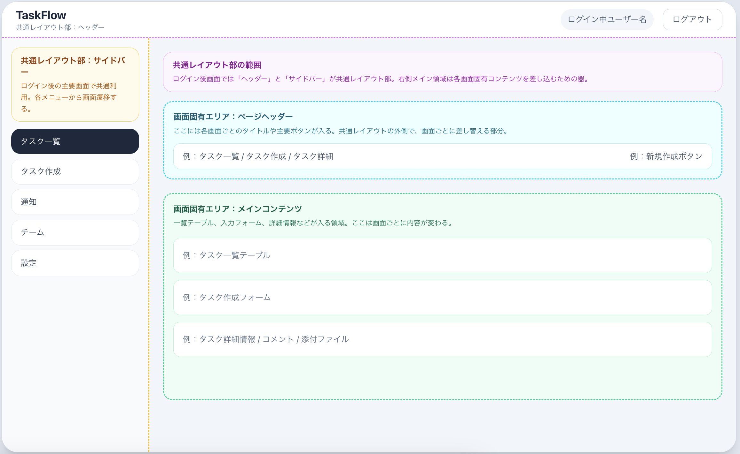
■ 4. ログイン後画面用レイアウト
 | 4.1 構成
 |  | ログイン後画面は以下の4エリアで構成する。
 |  | A. ヘッダー

 |  | B. サイドバー

 |  | C. メインコンテンツ領域

 |  | D. フッター（任意、省略可）

 | 4.2 レイアウトイメージ

 | ┌────────────────────────────────────────────────────┐
 | │ ヘッダー │
 | ├──────────────┬─────────────────────────────┤
 | │ サイドバー │ メインコンテンツ領域 │
 | │ │ │
 | │ │ │
 | │ │ │
 | ├──────────────┴─────────────────────────────┤
 | │ フッター（任意） │
 | └────────────────────────────────────────────────────┘

■ 5. ヘッダー仕様
 | 5.1 表示対象
 |  | ログイン後の全画面

 | 5.2 ヘッダー表示項目
 |  | 項目 |  |  | 内容
 |  | サービス名 / ロゴ |  |  | 画面左上に表示
 |  | 画面タイトル |  |  | 現在の画面名を表示してもよい
 |  | 通知アイコン |  |  | 将来拡張用
 |  | ユーザー名表示 |  |  | ログイン中ユーザー名
 |  | ユーザーメニュー |  |  | 設定、ログアウト

 | 5.3 MVP時点で表示するもの
 |  | 最初はこれだけで十分です。

 |  | サービス名
 |  | ログイン中ユーザー名
 |  | ログアウトボタン

 | 5.4 配置方針
 |  | 左寄せ: サービス名
 |  | 右寄せ: ユーザー名、ログアウト
 |  | 高さは固定
 |  | 全画面で共通表示

 | 5.5 ヘッダーの役割
 |  | どの画面でも同じサービス内にいる安心感を出す
 |  | ログアウト導線を固定位置に置く
 |  | 将来、通知やプロフィール導線を追加しやすくする

■ 6. サイドバー仕様
 | 6.1 表示対象
 |  | ログイン後の主要画面

 |  | ただし、MVPではタスク中心のため、最初は最低限のメニューでよい。

 | 6.2 サイドバー表示項目案
 |  | メニュー名 |  |  | 遷移先 |  | MVP
 |  | ダッシュボード |  |  | /dashboard |  | 任意
 |  | タスク一覧 |  |  | /tasks |  | ○
 |  | タスク作成 |  |  | /tasks/new |  | ○
 |  | 通知一覧 |  |  | /notifications |  | 将来
 |  | チーム一覧 |  |  | /teams |  | 将来
 |  | ユーザー設定 |  |  | /settings |  | 将来

 | 6.3 MVPでの推奨構成
 |  | MVPでは以下のみで十分です。
 |  |  | タスク一覧
 |  |  | タスク作成
 |  | 必要ならあとで追加:
 |  |  | ダッシュボード
 |  |  | 設定

 | 6.4 配置方針
 |  | 左固定
 |  | 画面縦いっぱいに表示
 |  | 現在画面のメニューを強調表示
 |  | アイコンは後回しでも可

 | 6.5 サイドバーの役割
 |  | 主要画面への移動を固定化する
 |  | 各画面で導線を迷わせない
 |  | 将来のチーム機能追加に備える

■ 7. メインコンテンツ領域仕様

 | 7.1 基本構成
 |  | メインコンテンツ領域はさらに以下で構成する。

 |  | A. ページヘッダー領域
 |  |  | 画面タイトル
 |  |  | 説明文
 |  |  | 画面固有の主要ボタン

 |  | B. コンテンツ本体領域
 |  |  | テーブル
 |  |  | フォーム
 |  |  | 詳細情報
 |  |  | コメント
 |  |  | 添付ファイル一覧など

 | 7.2 ページヘッダー領域の例
 |  | タスク一覧画面
 |  |  | タイトル: タスク一覧
 |  |  | ボタン: 新規作成
 |  | タスク詳細画面
 |  |  | タイトル: タスク詳細
 |  |  | ボタン: 編集、削除、一覧へ戻る
 |  | タスク作成画面
 |  |  | タイトル: タスク作成
 |  |  | ボタン: 登録、キャンセル

 | 7.3 配置ルール
 |  | タイトルは左
 |  | 主操作ボタンは右
 |  | 画面固有ボタンはこの領域にまとめる
 |  | メイン本文と適度に余白をあける

■ 8. フッター仕様
 | 8.1 基本方針
 |  | MVPではフッターは省略可能。

 | 8.2 表示する場合
 |  | コピーライト
 |  | バージョン
 |  | ヘルプリンク

 | 8.3 判断
 |  | タスク管理アプリではフッターの優先度は低いため、後回しでよい。

■ 9. 共通UIルール
 | 9.1 ボタン配置ルール
 |  | 種類 |  |  |  | 配置
 |  | 主要アクション |  |  |  | 右側
 |  | 戻る / キャンセル |  |  |  | 左側または主要ボタンの隣
 |  | 削除 |  |  |  | 危険操作として目立たせるが分離

 | 9.2 エラーメッセージ表示ルール
 |  | 画面全体エラー: フォーム上部
 |  | 項目エラー: 該当項目直下
 |  | 通信エラー: 上部通知領域またはメッセージ欄

 | 9.3 一覧画面ルール
 |  | テーブル形式を基本とする
 |  | 行クリックで詳細へ遷移
 |  | 0件時メッセージを表示

 | 9.4 フォーム画面ルール
 |  | ラベルを上に表示
 |  | 必須項目には * を付与
 |  | 入力欄幅はそろえる
 |  | 主ボタンは下部右寄せ

■ 10. レスポンシブ方針
 | 10.1 PC表示
 |  | サイドバー常時表示
 |  | 横幅を広く使う
 |  | 一覧はテーブル表示

 | 10.2 スマホ表示
 |  | サイドバーはハンバーガーメニュー化でもよい
 |  | 一覧は縦積みカード化も検討可
 |  | ただしMVPではPC優先でよい

■ 11. MVP時点の最終推奨レイアウト
 | 最初はこれが一番バランスいいです。

 | 未ログイン画面
 |  | 簡易ヘッダー
 |  | 中央フォーム
 |  | サイドバーなし

 | ログイン後画面
 |  | 上部ヘッダーあり
 |  | 左サイドバーあり
 |  | 中央メイン領域
 |  | フッターなし

■ 12. React実装時のコンポーネント案

 | この共通レイアウトは、Reactではこう切ると管理しやすいです。

 | src/
 | layouts/
 | PublicLayout.jsx
 | AppLayout.jsx
 | components/
 | Header.jsx
 | Sidebar.jsx
 | PageHeader.jsx

 | PublicLayout
 |  | ログイン
 |  | 新規登録
 |  | パスワードリセット
 | AppLayout
 |  | ログイン後画面全般
 | Header
 |  | サービス名
 |  | ユーザー名
 |  | ログアウト
 | Sidebar
 |  | タスク一覧
 |  | タスク作成
 |  | 将来: チーム、通知、設定
 | PageHeader
 |  | 画面タイトル
 |  | 各画面の操作ボタン

■ 13. 現時点でのおすすめ確定案
 | 迷いにくさ重視なら、まずは以下で確定して大丈夫です。
 | 確定案
 |  | ログイン前は中央フォーム型
 |  | ログイン後はヘッダー + 左サイドバー + メイン
 |  | 一覧系画面はページヘッダー右に主要ボタン
 |  | フォーム系画面は下部に登録 / キャンセル
 |  | 詳細画面は上部または本文上部に編集 / 削除 / 戻る

ログイン画面
■ SCR-LOGIN ログイン画面
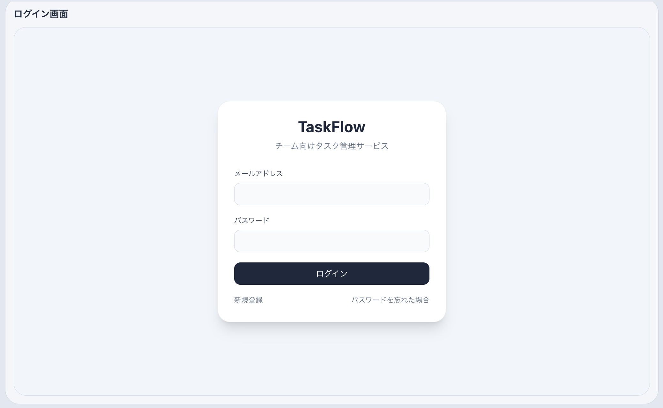
1. 基本情報
 | 画面ID
 | SCR-LOGIN

 | 画面名
 | ログイン画面

 | 画面概要
 | 登録済みユーザーがメールアドレスとパスワードを入力し、システムへログインするための画面。

 | 利用者
 | 未ログインユーザー

2. 表示項目
 | 画面タイトル
 | メールアドレス入力欄
 | パスワード入力欄
 | ログインボタン
 | 新規登録画面へのリンク
 | エラーメッセージ表示欄

3. 入力項目
 | 項目名 | 必須 | 型 | 備考
 | メールアドレス | 必須 | 文字列 | email形式
 | パスワード | 必須 | 文字列 | マスク表示

4. ボタン / アクション
 | 項目 | 内容
 | ログインボタン | 入力内容を送信し認証を行う
 | 新規登録リンク | 新規登録画面へ遷移

5. バリデーション
 | メールアドレス未入力: 「メールアドレスを入力してください」
 | メールアドレス形式不正: 「メールアドレスの形式が不正です」
 | パスワード未入力: 「パスワードを入力してください」
 | 認証失敗: 「メールアドレスまたはパスワードが正しくありません」

6. 遷移
 | 操作 | 遷移先
 | ログイン成功 | タスク一覧画面
 | 新規登録リンク押下 | 新規登録画面

7. API
 | POST /api/auth/login

新規登録画面
■ SCR-SIGNUP 新規登録画面

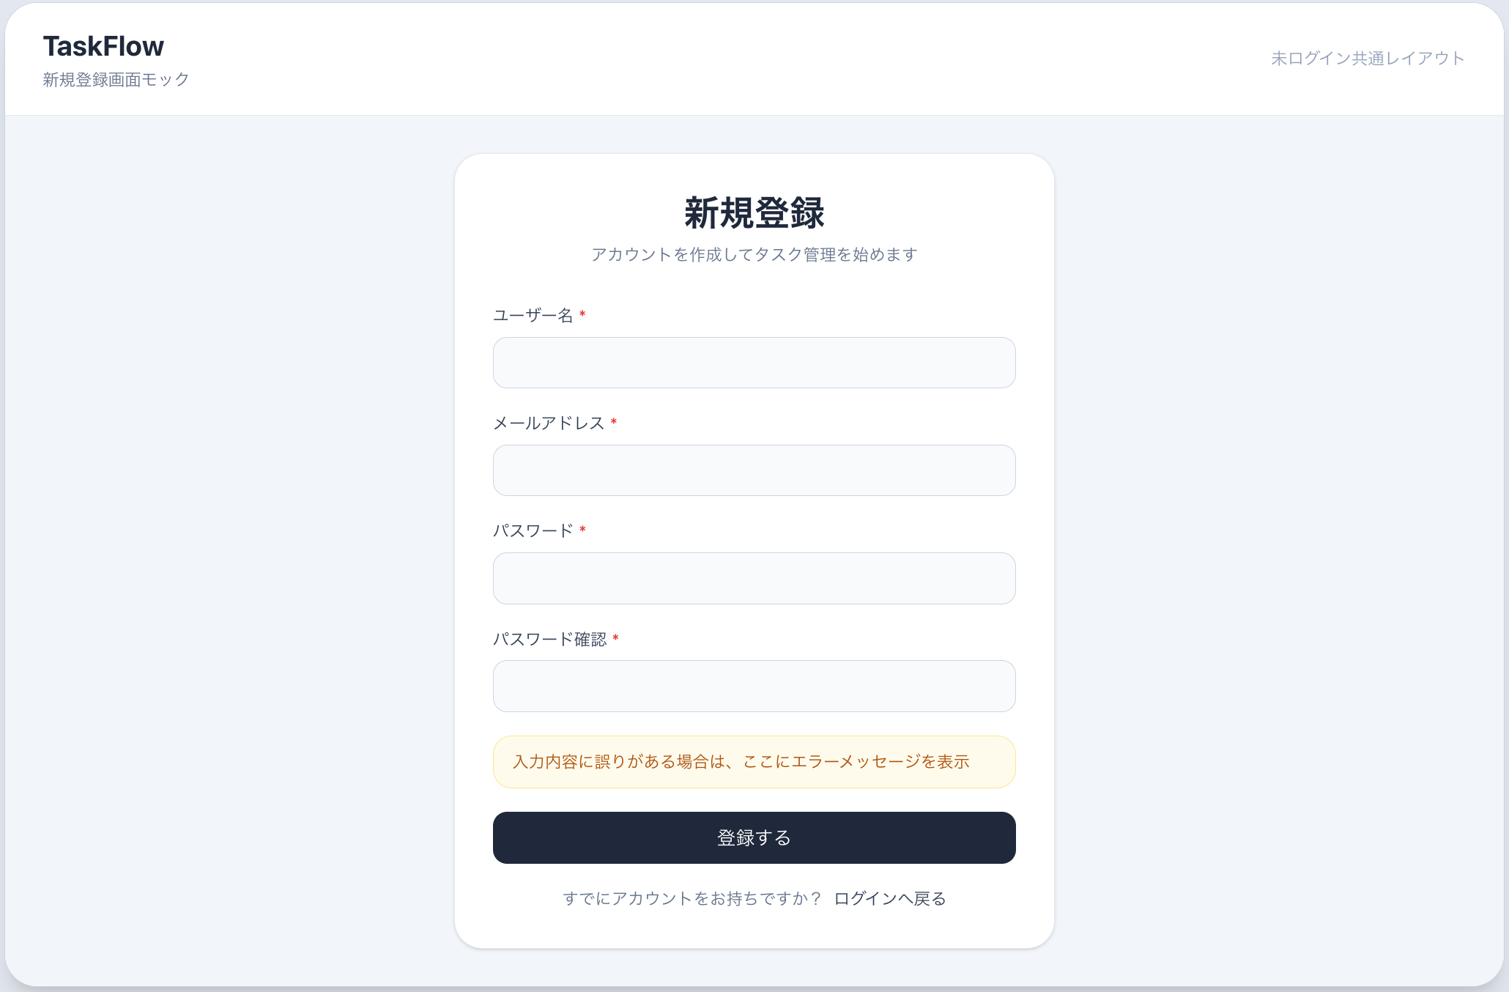
1. 基本情報
 | 画面ID
 | SCR-SIGNUP

 | 画面名
 | 新規登録画面

 | 画面概要
 | 新規ユーザーを登録するための画面。

 | 利用者
 | 未ログインユーザー

2. 表示項目
 | 画面タイトル
 | ユーザー名入力欄
 | メールアドレス入力欄
 | パスワード入力欄
 | パスワード確認入力欄
 | 登録ボタン
 | ログイン画面へのリンク
 | エラーメッセージ表示欄

3. 入力項目
 | 項目名 | 必須 |  | 型 | 備考
 | ユーザー名 | 必須 |  | 文字列 | 50文字以内想定
 | メールアドレス | 必須 |  | 文字列 | 一意
 | パスワード | 必須 |  | 文字列 | 8文字以上想定
 | パスワード確認 | 必須 |  | 文字列 | パスワード一致確認用

4. ボタン / アクション
 | 項目 | 内容
 | 登録ボタン | ユーザー登録を行う
 | ログインリンク | ログイン画面へ遷移

5. バリデーション
 | ユーザー名未入力
 | メールアドレス未入力 / 形式不正
 | パスワード未入力
 | パスワード確認未入力
 | パスワード不一致
 | 既存メールアドレス重複

6. 遷移
 | 操作 |  | 遷移先
 | 登録成功 |  | ログイン画面
 | ログインリンク押下 |  | ログイン画面

7. API
 | POST /api/auth/register

タスク一覧画面
■ SCR-TASK-LIST タスク一覧画面 画面仕様書

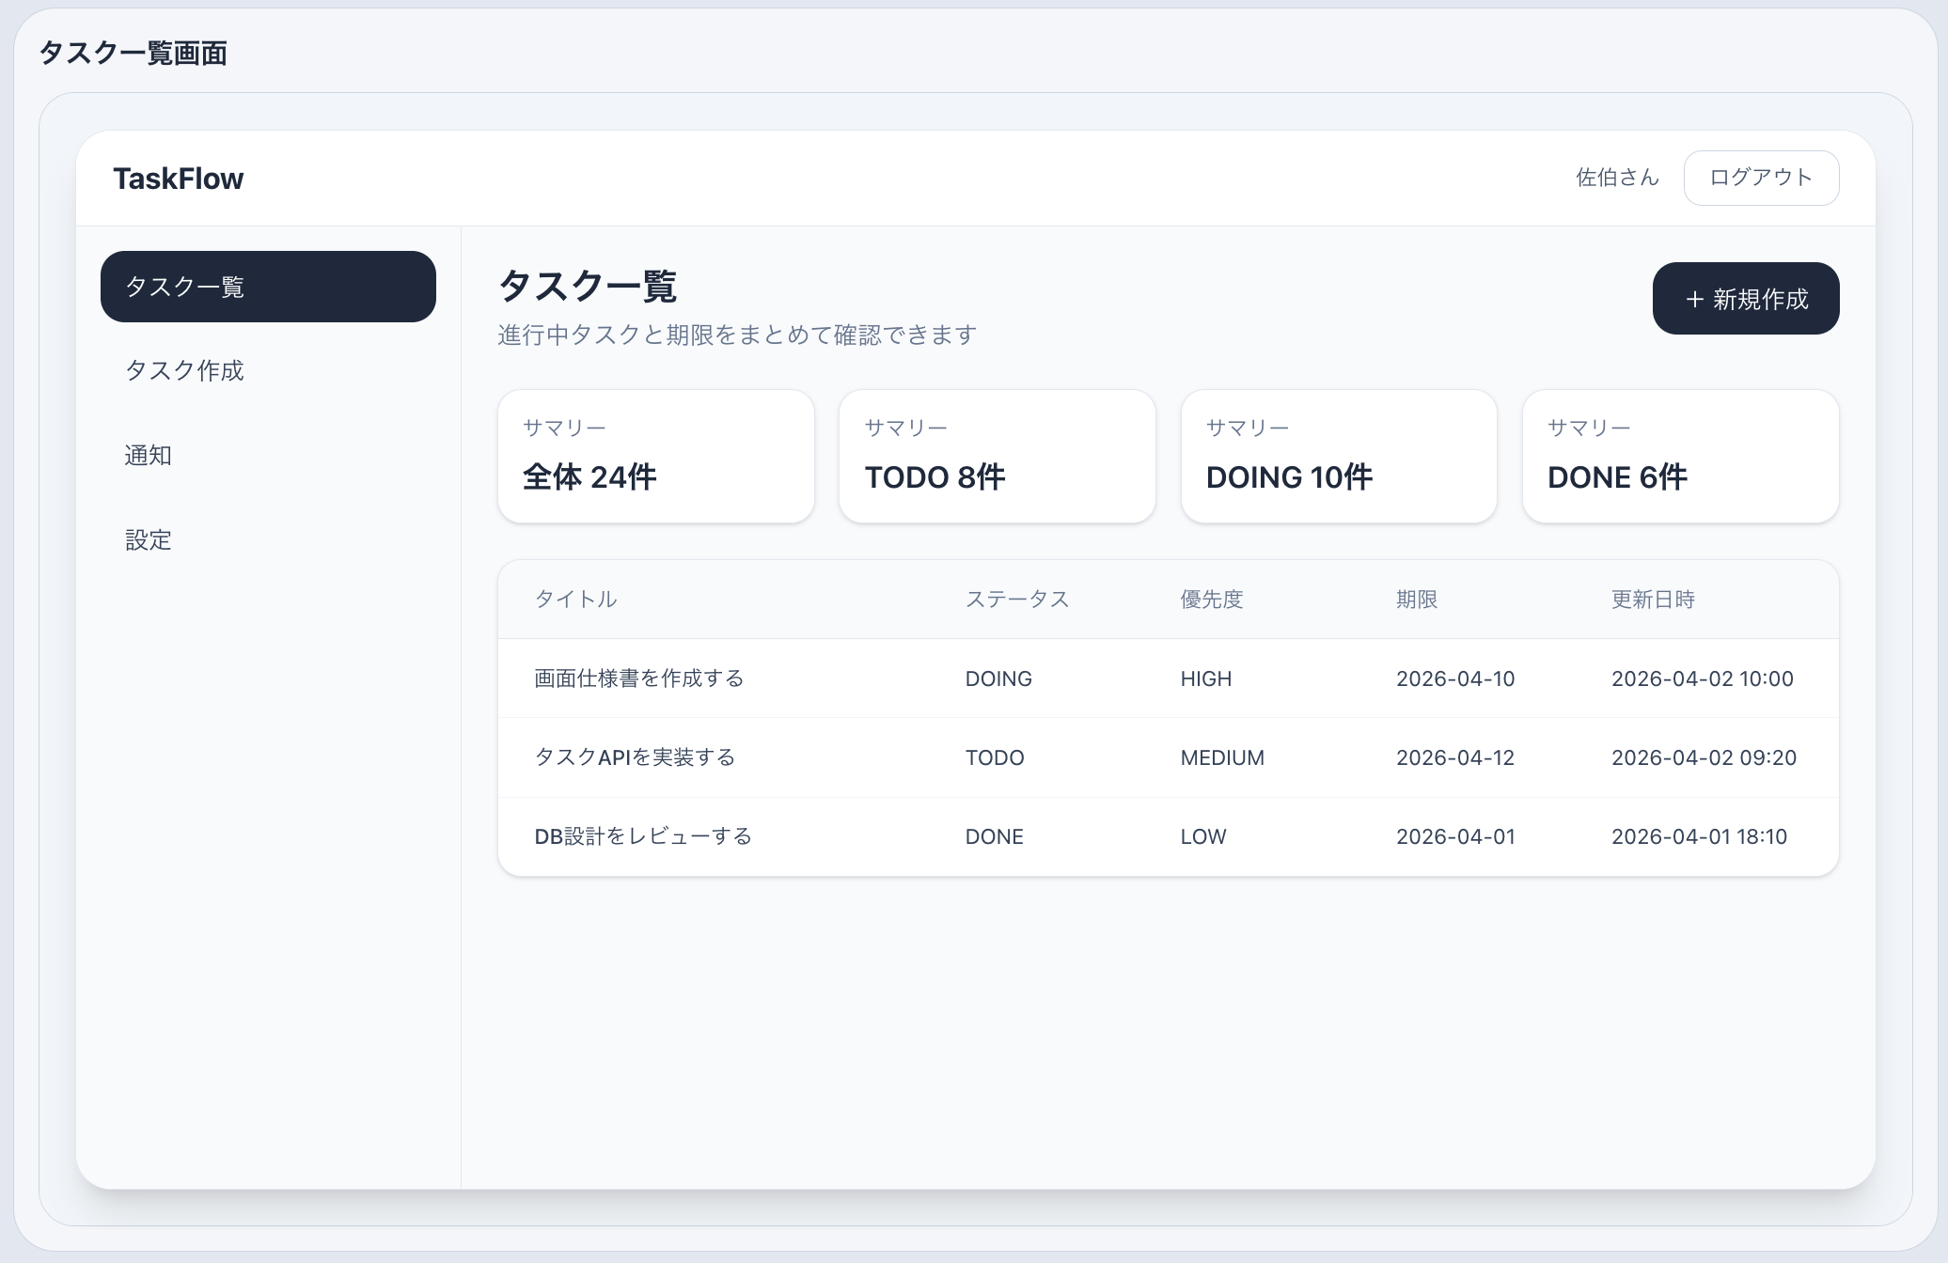
1. 基本情報
 | 項目 |  |  | 内容
 | 画面ID |  |  | SCR-TASK-LIST
 | 画面名 |  |  | タスク一覧画面
 | 目的 |  |  | 登録済みタスクを一覧表示し、詳細確認・新規作成へ遷移できるようにする
 | 利用者 |  |  | ログインユーザー
 | URL |  |  | /tasks
 | HTTPメソッド |  |  | GET

2. 画面概要
 | ログイン後のメイン画面。
 | ユーザーが登録済みのタスクを一覧で確認する。
 | 各タスクから詳細画面へ遷移でき、新規作成画面にも遷移できる。

 | MVPではまず一覧表示を主目的とし、検索・フィルター・ソートは必要に応じて後続機能として追加する。

3. レイアウト構成
 | 画面上部
 |  | 画面タイトル
 |  | 新規作成ボタン
 |  | ログアウトボタン

 | 画面中央
 |  | タスク一覧テーブル

 | 画面下部
 |  | 件数表示（任意）
 |  | ページング（MVPではなし）

4. 表示項目一覧
 | 項目ID |  | 項目名 |  |  |  | 種別 |  | 必須 | 説明
 | DISP-001 |  | 画面タイトル |  |  |  | ラベル |  | - | 「タスク一覧」を表示
 | BTN-001 |  | 新規作成ボタン |  |  |  | ボタン |  | - | タスク作成画面へ遷移
 | BTN-002 |  | ログアウトボタン |  |  |  | ボタン |  | - | ログアウト後ログイン画面へ遷移
 | TBL-001 |  | タスク一覧テーブル |  |  |  | テーブル |  | - | タスク情報一覧を表示

5. 一覧テーブル仕様
 | 列名 |  | 表示内容 |  |  |  |  | 備考
 | ID |  | タスクID |  |  |  |  | 内部ID。非表示でも可
 | タイトル |  | タスクタイトル |  |  |  |  | クリックで詳細画面へ遷移
 | ステータス |  | TODO / DOING / DONE |  |  |  |  | 文字表示
 | 優先度 |  | LOW / MEDIUM / HIGH |  |  |  |  | 文字表示
 | 期限 |  | dueDate |  |  |  |  | 未設定時は空欄
 | 担当者 |  | assignee |  |  |  |  | MVPでは空欄可、後で実装
 | 更新日時 |  | updatedAt |  |  |  |  | yyyy-MM-dd HH:mm形式想定

 | MVPで最低限表示する列
 | タイトル
 | ステータス
 | 優先度
 | 期限
 | 更新日時

6. 表示条件
 | 条件 |  |  | 内容
 | 未ログイン時 |  |  | ログイン画面へリダイレクト
 | タスク0件 |  |  | 「タスクがありません」を表示
 | タスク1件以上 |  |  | 一覧テーブル表示

7. 入力項目
 | MVPでは入力項目なし。

 | 将来拡張として以下を追加可能。

 | 項目名 |  |  |  | 内容
 | キーワード検索 |  |  |  | タイトル・説明検索
 | ステータス絞り込み |  |  |  | TODO / DOING / DONE
 | 優先度絞り込み |  |  |  | LOW / MEDIUM / HIGH
 | 担当者絞り込み |  |  |  | ユーザー単位
 | 並び替え |  |  |  | 更新日時、期限、優先度

8. ボタン / アクション仕様
 | ボタンID |  | 項目名 |  |  | 動作
 | BTN-001 |  | 新規作成ボタン |  |  | タスク作成画面へ遷移
 | BTN-002 |  | ログアウトボタン |  |  | ログアウト処理を行いログイン画面へ遷移
 | ACT-001 |  | 一覧行クリック |  |  | 対象タスクの詳細画面へ遷移

9. イベント一覧
 | イベント |  |  |  | 条件 |  |  |  | 処理
 | 初期表示 |  |  |  | 画面表示時 |  |  |  | タスク一覧取得APIを呼び出す
 | 新規作成ボタン押下 |  |  |  | クリック時 |  |  |  | 作成画面へ遷移
 | 行クリック |  |  |  | 任意の行クリック時 |  |  |  | 詳細画面へ遷移
 | ログアウトボタン押下 |  |  |  | クリック時 |  |  |  | トークン削除、ログイン画面遷移

10. 遷移一覧
 | 操作 |  |  |  | 遷移先
 | 新規作成ボタン押下 |  |  |  | SCR-TASK-CREATE
 | 一覧行クリック |  |  |  | SCR-TASK-DETAIL
 | ログアウト |  |  |  | SCR-LOGIN

11. API連携仕様
 | API
 |  | GET /api/tasks

 | リクエストヘッダ
 |  | Authorization: Bearer {token}

 | レスポンス例

 |  | [
 |  | {
 |  | "id": 1,
 |  | "title": "画面仕様書を作成する",
 |  | "status": "TODO",
 |  | "priority": "HIGH",
 |  | "dueDate": "2026-04-10",
 |  | "assigneeName": "saeki",
 |  | "updatedAt": "2026-04-02T10:00:00"
 |  | }
 |  | ]

12. エラー時の扱い
 | 条件 |  | 表示内容
 | 401 |  | ログイン画面へ遷移
 | 500 |  | 「タスク一覧の取得に失敗しました」
 | 通信失敗 |  | 「通信エラーが発生しました」

13. 備考
 | MVPではページングなし
 | MVPでは絞り込みなし
 | MVPでは担当者表示は仮対応でもよい
 | 一覧の主導線は「詳細表示」と「新規作成」

タスク詳細画面
■ SCR-TASK-DETAIL タスク詳細画面

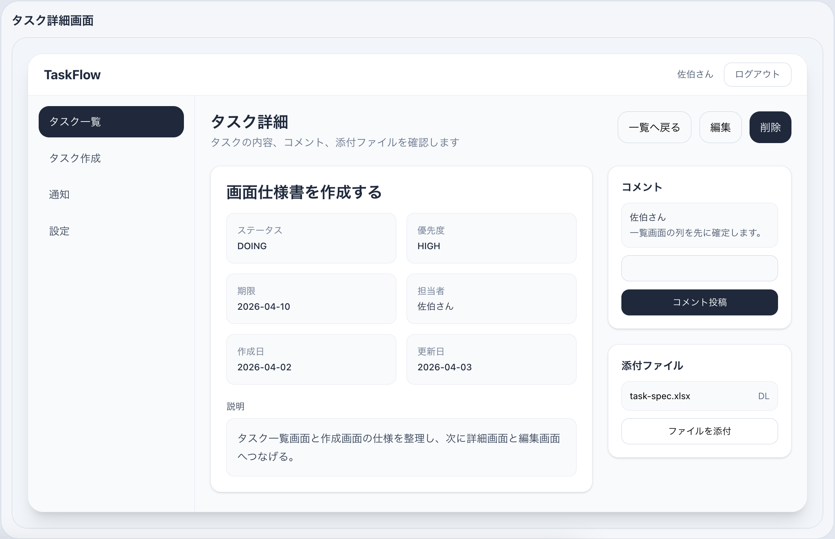
1. 基本情報
 | 画面ID
 |  | SCR-TASK-DETAIL
 | 画面名
 |  | タスク詳細画面
 | 画面概要
 |  | 選択したタスクの詳細情報を表示する画面。編集・削除操作を行える。
 | 利用者
 | ログインユーザー

2. 表示項目
 | タイトル
 | 説明
 | ステータス
 | 優先度
 | 期限
 | 作成者
 | 担当者
 | 作成日時
 | 更新日時
 | 編集ボタン
 | 削除ボタン
 | 一覧へ戻るボタン

 | コメント機能（将来）
 | 添付ファイル（将来）

3. ボタン / アクション
 | 項目 |  | 内容
 | 編集ボタン |  | 編集画面へ遷移
 | 削除ボタン |  | 対象タスクを削除
 | 一覧へ戻る |  | タスク一覧画面へ戻る

4. 確認メッセージ
 | 削除時: 「このタスクを削除しますか？」

5. 遷移
 | 操作 |  |  | 遷移先
 | 編集ボタン押下 |  |  | タスク編集画面
 | 削除成功 |  |  | タスク一覧画面
 | 一覧へ戻る |  |  | タスク一覧画面

6. API
 | GET /api/tasks/{id}
 | DELETE /api/tasks/{id}

タスク作成画面
■ SCR-TASK-CREATE タスク作成画面
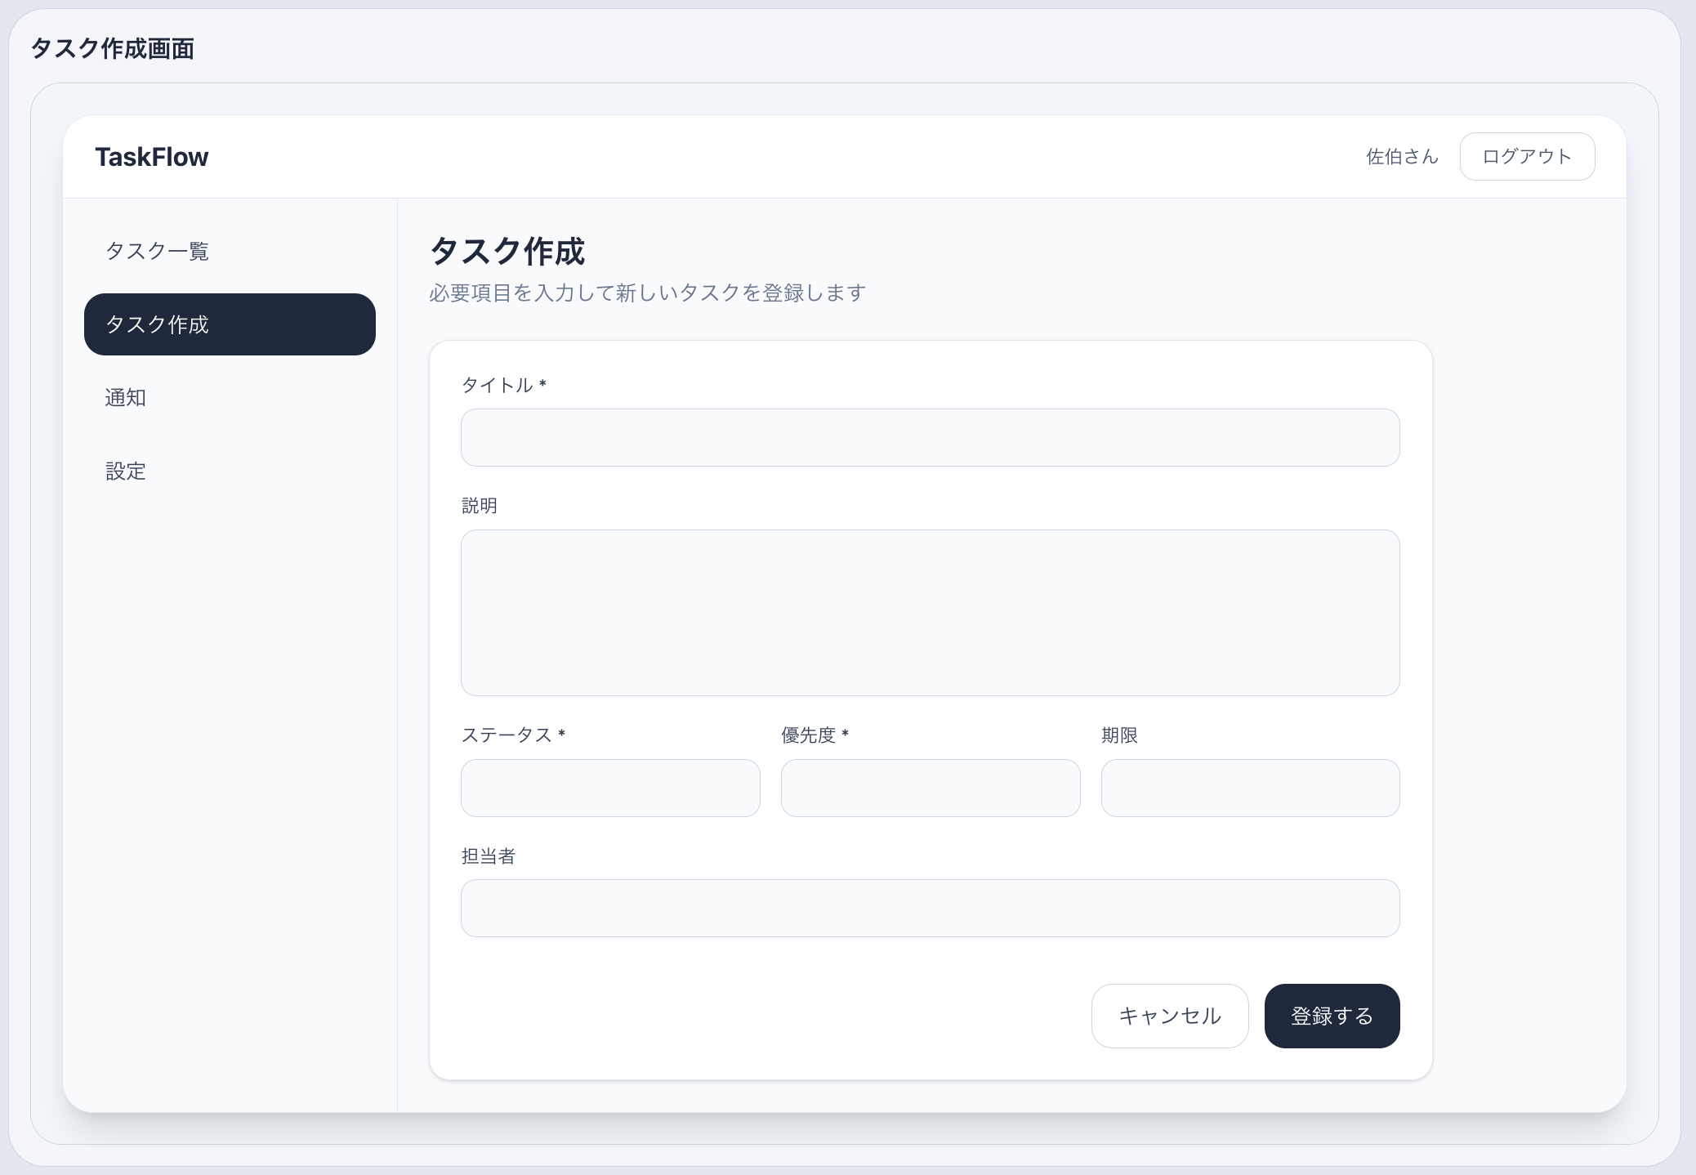
1. 基本情報
 | 画面ID
 | SCR-TASK-CREATE

 | 画面名
 | タスク作成画面

 | 画面概要
 | 新しいタスクを登録するための画面。

 | 利用者
 | ログインユーザー

2. 入力項目
 | 項目名 | 必須 | 型 | 備考
 | タイトル | 必須 | 文字列 | 100文字以内想定
 | 説明 | 任意 | 文字列 | 複数行
 | ステータス | 必須 | 選択 | TODO / DOING / DONE
 | 優先度 | 必須 | 選択 | LOW / MEDIUM / HIGH
 | 期限 | 任意 | 日付
 | 担当者 | 任意 | 選択 | MVPでは省略可

3. ボタン / アクション
 | 項目 |  | 内容
 | 登録ボタン |  | タスク登録処理
 | キャンセルボタン |  | 一覧画面へ戻る

4. バリデーション
 | タイトル未入力
 | タイトル文字数超過
 | ステータス未選択
 | 優先度未選択

5. 遷移
 | 操作 | 遷移先
 | 登録成功 | タスク一覧画面 or 詳細画面
 | キャンセル | タスク一覧画面

 | MVPでは「登録成功後は一覧へ戻る」で統一すると実装が楽です。

6. API
 | POST /api/tasks

タスク編集画面
■ SCR-TASK-EDIT タスク編集画面

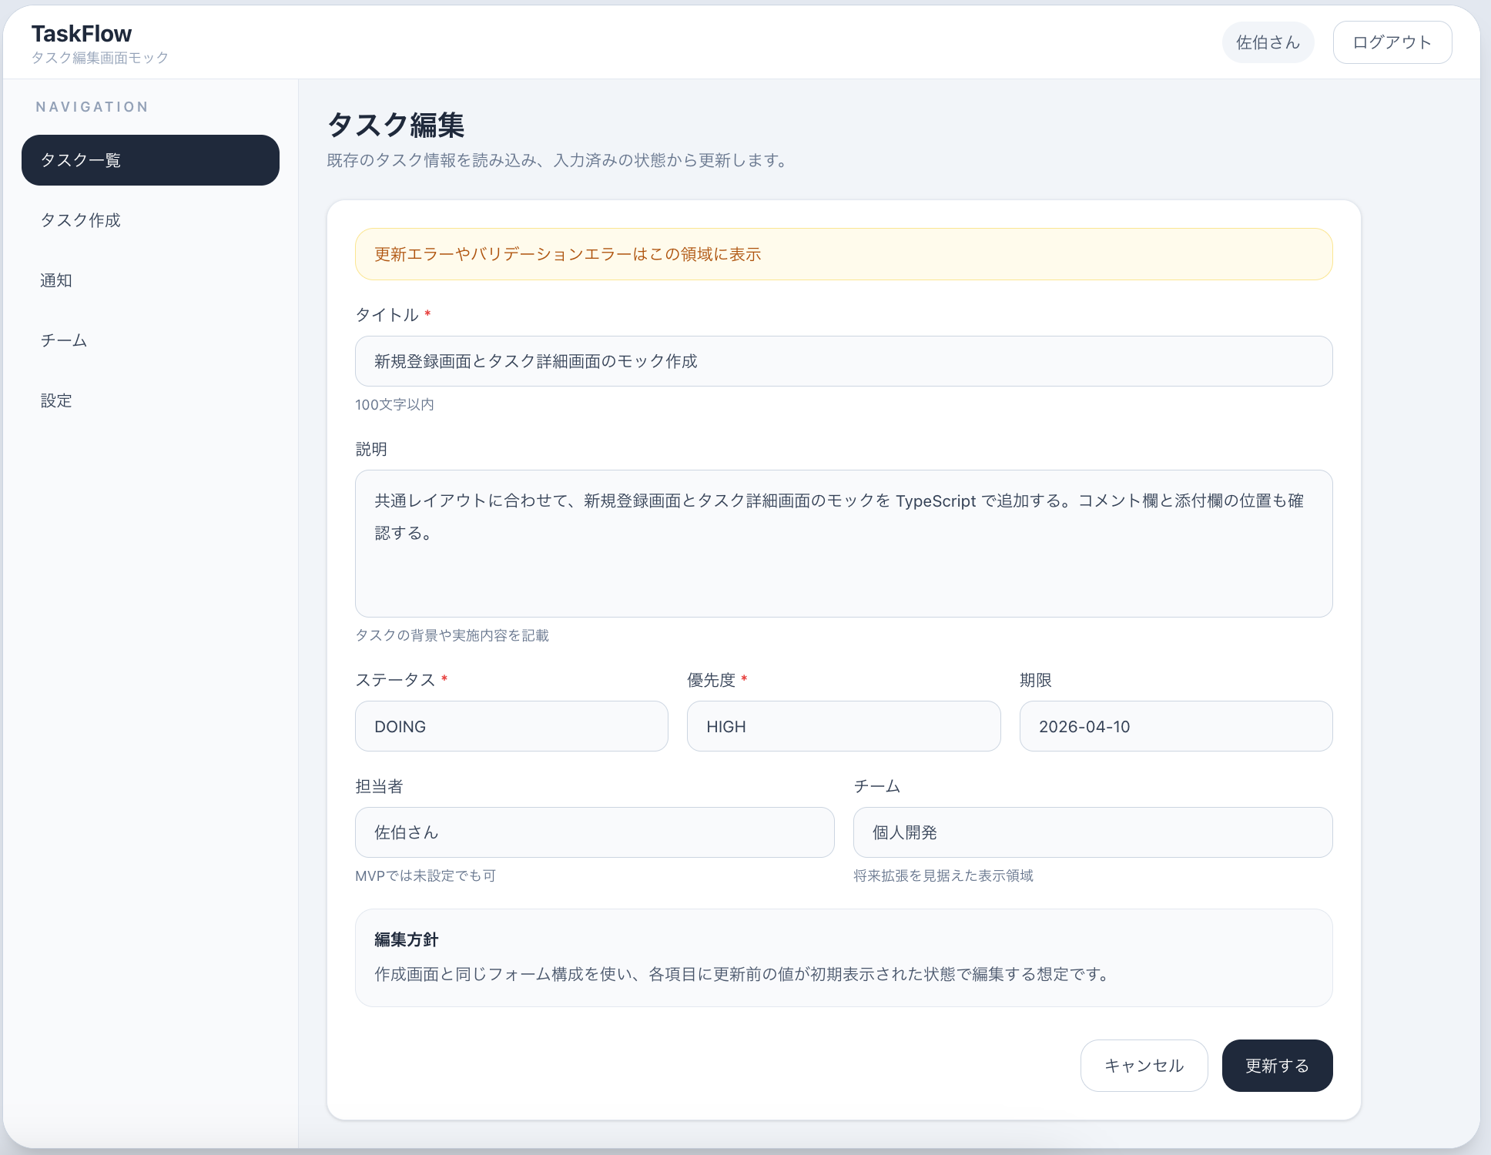
1. 基本情報
 | 画面ID
 | SCR-TASK-EDIT

 | 画面名
 | タスク編集画面

 | 画面概要
 | 既存タスクの情報を更新するための画面。

 | 利用者
 | ログインユーザー

2. 入力項目
 | タスク作成画面と同じ

 | 項目名 | 必須 | 型 | 備考
 | タイトル | 必須 | 文字列 | 100文字以内想定
 | 説明 | 任意 | 文字列 | 複数行
 | ステータス | 必須 | 選択 | TODO / DOING / DONE
 | 優先度 | 必須 | 選択 | LOW / MEDIUM / HIGH
 | 期限 | 任意 | 日付
 | 担当者 | 任意 | 選択 | MVPでは省略可

 | 本画面はタスク作成画面と同一フォーム構成を使用する。
 | 編集時は既存タスク情報を初期値として表示する。

3. ボタン / アクション
 | 項目 |  | 内容
 | 更新ボタン |  | 更新処理
 | キャンセルボタン |  | 詳細画面へ戻る

4. バリデーション
 | タイトル未入力
 | タイトル文字数超過
 | ステータス未選択
 | 優先度未選択

5. 遷移
 | 操作 | 遷移先
 | 更新成功 | タスク詳細画面
 | キャンセル | タスク詳細画面

6. API
 | GET /api/tasks/{id}
 | PUT /api/tasks/{id}

